Ficha Técnica
PLANILLA DE DATOS GARANTIZADOS |  |  |  | 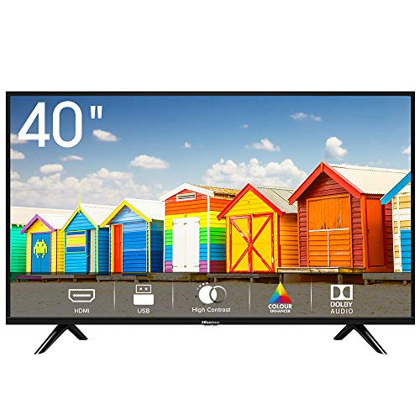

TELEVISOR 40 PULGADAS SMART |  |  |  | CÓDIGO | 2016876
 |  |  |  | FECHA REVISIÓN | 22/2/2022
 |  |  |  | ÁREA ESPECIALISTA: Soporte Técnico

DESCRIPCIÓN SAP: TELEVISOR 40 PULG SMART
ITEM | DATOS | UNIDAD | PEDIDO | OFRECIDO | COMENTARIO
1 | Empresa proveedora | … | (*)
2 | Fabricante | … | (*)
3 | Marca | … | (**)
4 | Modelo | … | (*)
5 | País de origen | … | (*)
6 | Norma de fabricación y ensayos | … | N/A
7 | Embalaje | … | CAJAS QUE NO EXCEDAN PESO DE 60 LIBRAS, PALETIZADO Y FLEJADO.
8 | Garantía | Años | 1
9 | Tecnología Pantalla | … | LED
10 | Resolución Pantalla | PX | 1920x1080. HDR
11 | Sistema Operativo | … | ANDROID TV Quad Core
12 | PUERTOS | … | HDMI, VGA, USB
13 | Conexión a Internet | … | Ethernet, WIFI
14 | Angulo de Visión | Grados | 176
15 | Salida coaxial | … | si
16 | Salida de Audio y Video | … | si
17 | Voltaje | V | 100-240
18 | Frecuencia | Hz | 50/60

(*) A indicar por el oferente
(**) Timbrado en el material en alto o bajo relieve

 |  |  |  | Fecha de la oferta

 | Nelson Herrera |  |  | Nombre y firma del oferente
 | Coordinador Soporte Técnico
COMENTARIOS:

